亏电专项
CD764 PV203验证环境
ROM：20221103_0824_EL27_R10.1.PRO_Debug
MCU：20221210_562_PRO（德赛提供的EM亏电兜底方案）
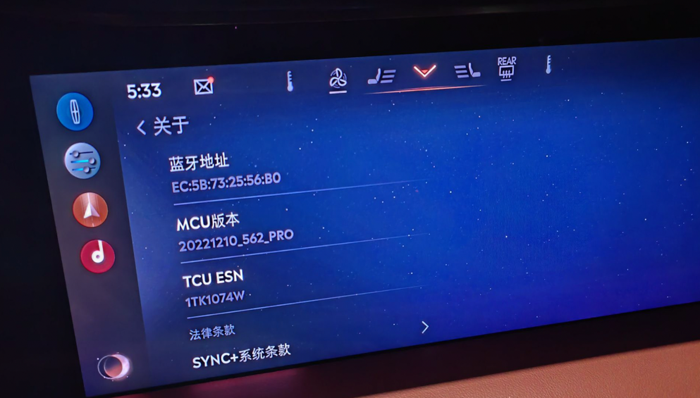
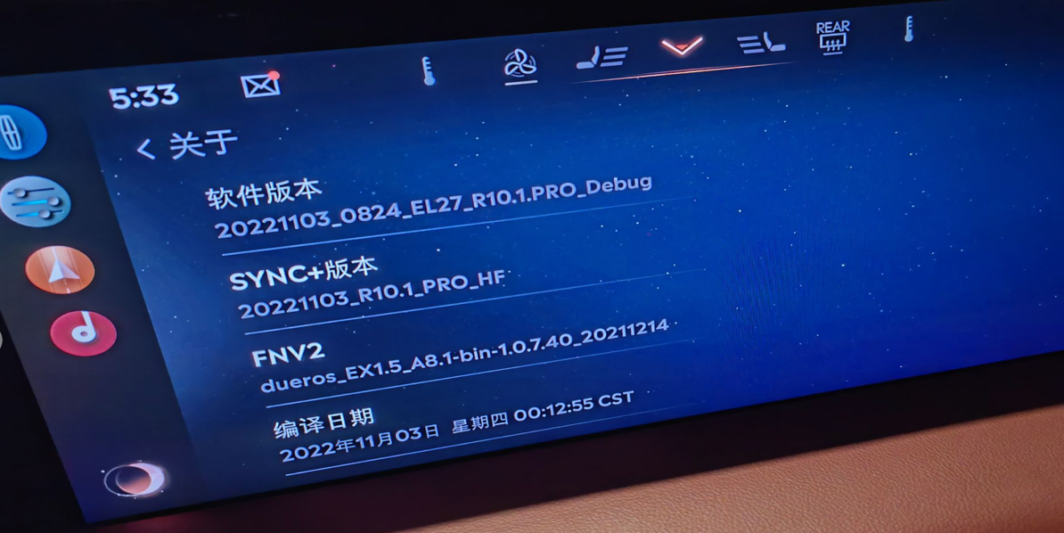

MCU兜底方案：
在SOC 发送EmPrflButtnAssoc_D_RqMCU = ExitButtonAssociation 2s内未发送EmPrflButtnAssoc_D_RqMCU =NULL信号，MCU主动发送EmPrflButtnAssoc_D_RqMCU =NULL信号，确保不会引发DSM模块异常

验证case如下
1. 未创建个性化档案进入和退出50次，兜底方案生效5次
2. 已创建进出个性化档案50次，兜底方案生效4次
3. 创建个性化档案过程中熄火50次，兜底方案生效2次
4. 创建个性化档案过程中非P档50次，兜底方案生效3次
MCU兜底方案生效通过CanTrace确认

